상품제안서
워크아웃 듀얼런 헤어밴드 | 상품코드: S46534

 |  |  |  |  |  |  | 02-713-8555 | www.synergygift.co.kr
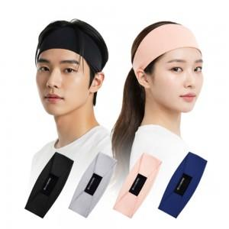

【상세/제작정보】

【인쇄/포장옵션】 | 스티커 / OPP(비닐)

【공급단가】 | 수량 | 100~ | 300~ | 500~ | 1,000~ | 3,000~
*VAT별도 | 단가 | 3,770원 | 3,560원 | 3,390원 | 3,300원 | 3,240원

【상품 URL】 | https://www.synergygift.co.kr:443/src/goods_detail.php?gdno=46534

